приложение
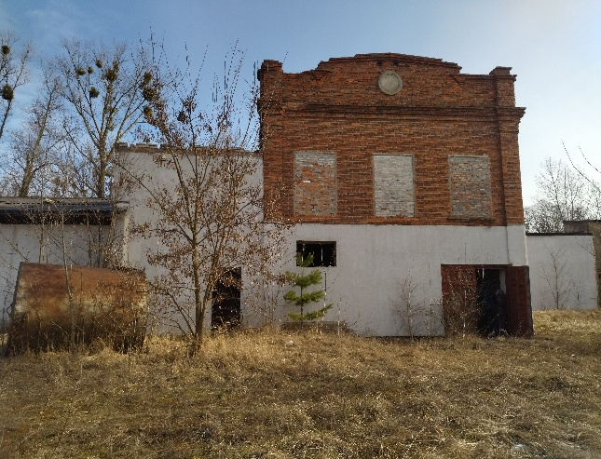
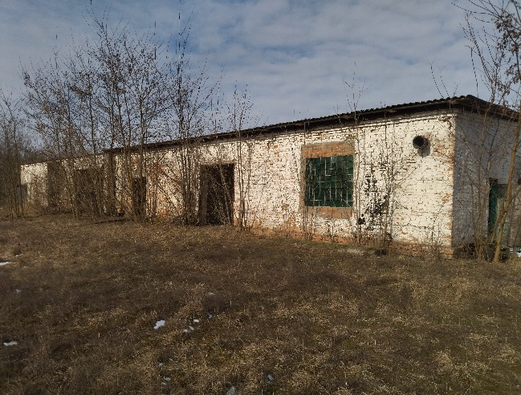
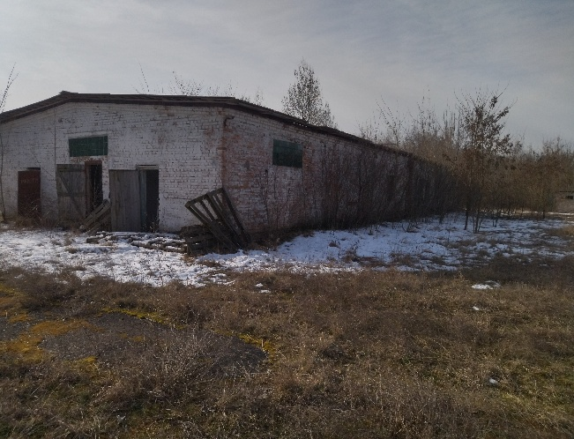
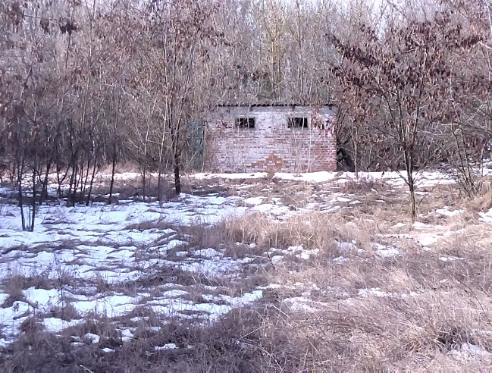
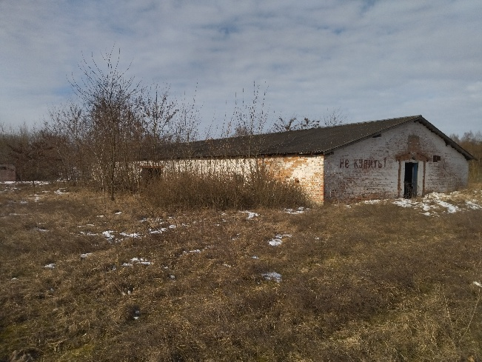
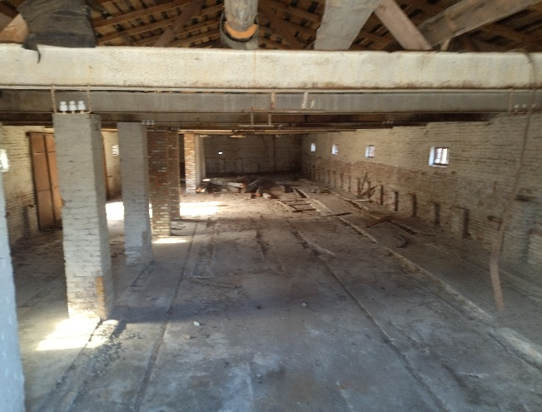
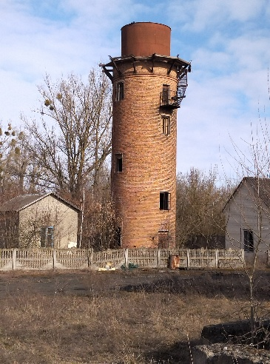
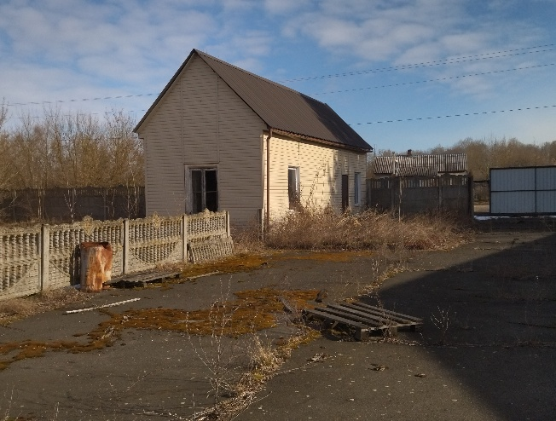
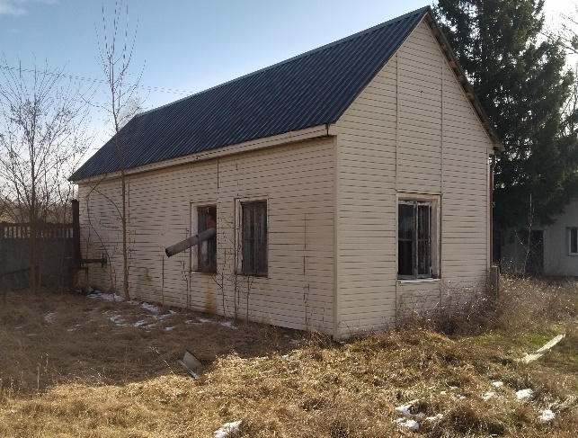
 |  |  |  |  |  |  |  |  |  |  |  |  |  |  |  |  |  | Приложение
 | ПЕРЕЧЕНЬ неиспользуемых (неэффективно используемых) объектов недвижимости всех форм собственности, расположенных на территории __Кобринского__города (района)

 | Наименование балансодержателя (адрес, контактные телефоны, Ф.И.О. ответственных лиц) | Наименование органа, осуществляющего подготовку решения о распоряжении объекта (адрес, контактные телефоны, Ф.И.О. ответственных лиц) | Наименование объекта | Инв. номер (по ЕГРНИ) | Адрес местонахождения объекта | Назначение объекта (производственное, адм.-бытовое, соц.-культурное, складское, ЖКХ, сельскохозяйственное, объекты бывших военных городков) | Год постройки (приобретения) | С какого момента не используется (год) | Общая площадь, кв.м | Неиспользуемая площадь, кв.м | Площадь земельного участка, га | Характеристика объекта и инфраструктура (в т.ч. наличие освещения, электроснабжения, отопления, водопровода, канализации, газоснабжения) | Транспортное сообщение (автомагистраль, железная дорога, наличие подъездных путей, областной центр, районный центр, иное) | Обременение (залогом, арендой и т.д.) | Приоритетный способ вовлечения в хозоборот (продажа, сдача в аренду (безвозмездное пользование), безвозмездная передача) | Иные приемлемые способы вовлечения в хозоборот | при продаже на торгах- начальная цена продажи лота , бел.руб., условия продажи, дата аукциона | при передаче - обязательные (принципиальные) условия безвозмездной передачи, передачи в безвозмездное пользование | при сдаче в аренду- максимально возможный размер арендной платы (для юр.лиц), бел.руб. | Фото (ссылка)
 | 1 |  | 2 | 3 | 4 | 5 | 6 | 7 | 9 | 10 | 11 | 12 | 13 | 14 | 15 | 16 | 17 | 18 | 19 | 20
 | I. Объекты государственной собственности
 | 1.1. Объекты коммунальной собственности
1 | Государственное предприятие "Кобринское ЖКХ", г. Кобрин, ул. Советская, 118/1, тел. 033 359 79 73 Конончик Валерия Сергеевна | Кобринский РИК, г. Кобрин, пл. Ленина, 3, тел 8 01642 3 06 99, Курилович Татьяна Владимировна | нежилое помещение (Помещение бытового обслуживания) |  | г. Кобрин, ул. 17 Сентября, 1 | ЖКХ |  | 2019-08-05 | 121.30 | 55.90 |  | Электроснабжение, отопление | районный центр |  | аренда |  |  |  | 335.9 | 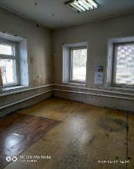
2 | Государственное предприятие "Кобринское ЖКХ", г. Кобрин, ул. Советская, 118/1, тел. 033 359 79 73 Конончик Валерия Сергеевна | Кобринский РИК, г. Кобрин, пл. Ленина, 3, тел 8 01642 3 06 99, Курилович Татьяна Владимировна | нежилое помещение (в здании АТС) | 123/C-27935 | Кобринский, район, дер. Болота, ул. Ленина, 66 |  |  | 2018-03-22 | 86.40 | 12.40 |  | Отопление центральное, есть электроснабжение | Наличие подъездных путей |  | аренда |  |  |  | 104.74 | 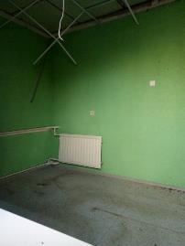
3 | Государственное предприятие "Кобринское ЖКХ", г. Кобрин, ул. Советская, 118/1, тел. 033 359 79 73 Конончик Валерия Сергеевна | Кобринский РИК, г. Кобрин, пл. Ленина, 3, тел 8 01642 3 06 99, Курилович Татьяна Владимировна | нежилое помещение (в здании бани) | 123/C-19798 | Кобринский, район, пос. Ореховский |  |  | 2015-11-14 | 166.80 | 21.30 |  | Отопление, электроснабжение | Наличие подъездных путей |  | аренда |  |  |  | 180 | 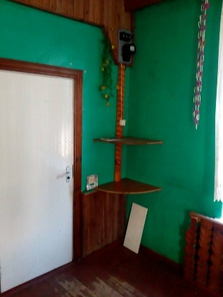 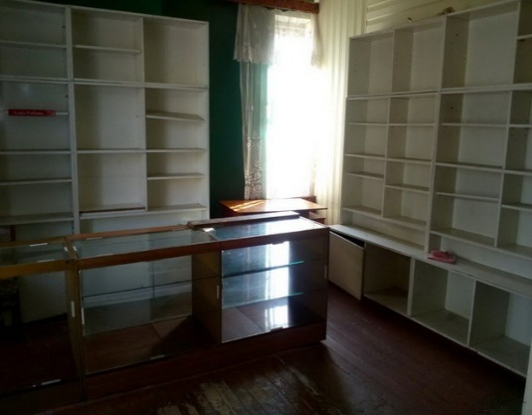
4 | Отдел по образованию Кобринского райисполкома , г. Кобрин, ул. Суворова, 25 , Шеметюк Александр Викторович, тел. 2-13-45 | Кобринский РИК, г. Кобрин, пл. Ленина, 3, тел 8 01642 3 06 99, Курилович Татьяна Владимировна, Чопко Людмила Николаевна | Здание спорткомплекса | 123/С-26810 | Кобринский район, Дивинский сельсовет, аг. Ореховский, ул. Ленина, 16 | социально-культурное | 1984 | 2021-05-04 | 340.4 | 340.4 | 0.109 |  | Наличие подъездных путей |  | продажа, аренда, безвозмездная передача |  |  |  |  | 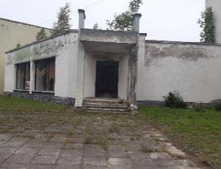
5 | Отдел по образованию Кобринского райисполкома , г. Кобрин, ул. Суворова, 25 , Шеметюк Александр Викторович, тел. 3-43-45 | Кобринский РИК, г. Кобрин, пл. Ленина, 3, тел 8 01642 3 06 99, Курилович Татьяна Владимировна, Чопко Людмила Николаевна | Здание школы, зданиие сарая | 123/С-26402 123/С-26404 | Кобринский р-н, Дивинский с/с, д. Леликово, ул. Советская, д. 44 | образование |  | 2022-09-01 | 2633.9 | 2633.9 | 2.0016 |  | отопление, электроснабжение |  | безвозмездная передача, продажа, аренда |  |  |  |  | 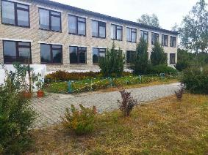
6 | Отдел по образованию Кобринского райисполкома , г. Кобрин, ул. Суворова, 25 , Шеметюк Александр Викторович, тел. 3-43-45 | Кобринский РИК, г. Кобрин, пл. Ленина, 3, тел 8 01642 3 06 99, Курилович Татьяна Владимировна, Чопко Людмила Николаевна | Здание школы | 123/C-25321 | Кобринский р-н, Остромичский с/с, д. Шеметовка, ул. Коммунистическая, 13 | образование | 1952 | 2022-07-01 | 1151,5 124,0 | 1151,5 124,0 | 2.0016 |  | отопление, электроснабжение |  | безвозмездная передача, продажа, аренда |  |  |  |  | 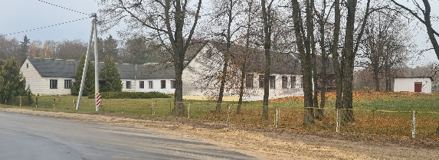
7 | Отдел культуры Кобринского райисполкома, ул. Суворова, 25 в г. Кобрине, Покалюк Валентина Владимировна, тел. 3-45-45 | Кобринский РИК, г. Кобрин, пл. Ленина, 3, тел 8 01642 3 06 99 Чопко Людмила Николаевна | Здание дома культуры | 123/С-2781 | Кобринский район, Новоселковский сельсовет, дер. Бельск, ул. Советская, 42 | социально-культурное | 1968 | 2021-07-14 | 1068.1 | 1068.1 | 0.3364 |  | отопление центральное, электричество |  | безвозмездная передача, продажа с условиями за 1 БВ |  |  |  | 1 БВ | 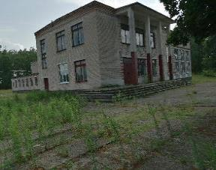
8 | Отдел культуры Кобринского райисполкома, ул. Суворова, 25 в г. Кобрине, Покалюк Валентина Владимировна, тел.3-45-45 | Кобринский РИК, г. Кобрин, пл. Ленина, 3, тел 8 01642 3 06 99, Курилович Татьяна Владимировна, Чопко Людмила Николаевна | Здание дома культуры | 123/С-23642 | Кобринский район, Дивинский сельсовет, дер. Плянта, ул. Центральная, 17Б | социально-культурное |  | 2017-08-01 | 585.6 | 585.6 |  |  | отопление центральное, электричество |  | безвозмездная передача, продажа, аренда |  |  |  |  | 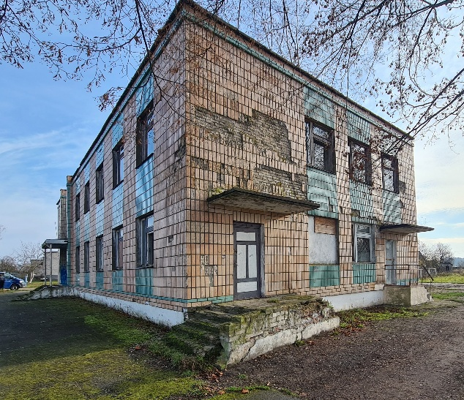
9 | Отдел культуры Кобринского райисполкома, ул. Суворова, 25 в г. Кобрине, Покалюк Валентина Владимировна, тел.3-45-45 | Кобринский РИК, г. Кобрин, пл. Ленина, 3, тел 8 01642 3 06 99, Курилович Татьяна Владимировна, Чопко Людмила Николаевна | Здание дома культуры | 123/С-23611 | Кобринский район, Дивинский сельсовет, дер. Леликово, ул. Советская, 37 | социально-культурное | 1988 | 2021-07-01 | 1530.1 | 1530.1 | 4827 |  | отопление центральное, электричество |  | безвозмездная передача, продажа, аренда |  |  |  |  | 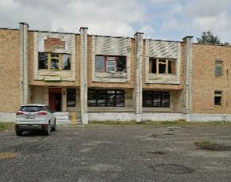
10 | Государственное предприятие "КобринКонсалт" пер. Островлянский, 7А, Хурсин Дмитрий Анатольевич, тел. 8 029 8214057 | Кобринский РИК, г. Кобрин, пл. Ленина, 3, тел 8 01642 3 06 99, Курилович Татьяна Владимировна, Чопко Людмила Николаевна | помещение магазина | 140/D-21273 | г.Кобрин, ул.Советская, 113/1-2 | торговое |  | 2025-09-23 | 644.20 | 644.20 |  | Требуется подключение электроснабжения, возможно подведение водоснабжения и использование канализации, имеется отдельный вход. Подъездные пути и рампа для погрузки-разгрузки | районный центр |  | продажа, аренда |  |  |  | 2902 | 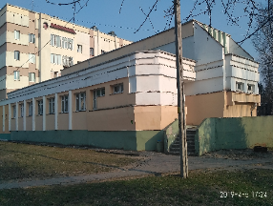
11 | Дивинский сельисполком, аг. Дивин, ул. Ленина, 81 Пикула Вера Петровна, тел. 66 4 24 | Кобринский РИК, г. Кобрин, пл. Ленина, 3, тел 8 01642 3 06 99, Курилович Татьяна Владимировна, Чопко Людмила Николаевна | Здание бывшего "Дома быта" | 123/С-16205 | Кобринский район, аг. Дивин, ул. Октябрьская, 64 | административ |  | 2021-03-25 | 343.70 | 343.70 |  |  | Наличие подъездных путей |  | безвозмездная передача, продажа, аренда |  |  |  |  | 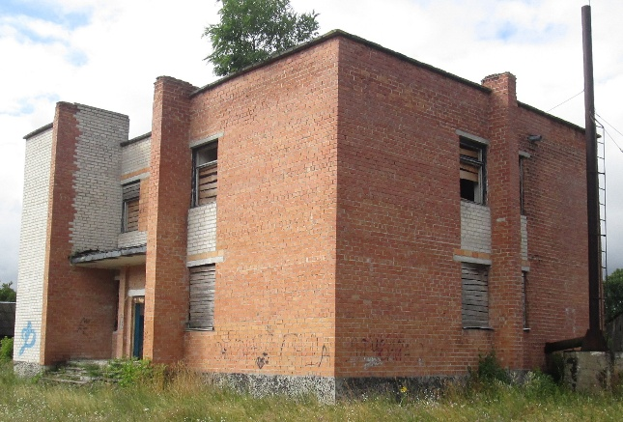
12 | Батчинский сельисполком, дер. Полятичи, пер. Новый, 2 Кобринского района, Матвейчук Ирина Николаевна, тел. 96-4-36 | Кобринский РИК, г. Кобрин, пл. Ленина, 3, тел 8 01642 3 06 99 Курилович Татьяна Владимировна | Нежилые помещения в административном здании | 123/С-4846 | Кобринский район, дер. Полятичи | административ |  | 2010-03-01 | 654.70 | 165.30 |  | электроснабжение и водоснабжение | Наличие подъездных путей |  | аренда |  |  |  | 75 | 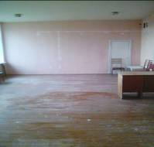
13 | Тевельский сельский исполнительный комитет Кобринский район, дер. Тевли, ул. Северная, 25, Кузнецова Инна Валерьевна, тел . 61 2 35 | Кобринский РИК, г. Кобрин, пл. Ленина, 3, тел 8 01642 3 06 99 Курилович Татьяна Владимировна | нежилое помещение |  | Кобринский район, дер. Тевли, ул. Северная, 25А, 123/С-28104 | административное |  | 2018-02-15 | 570.60 | 88.30 |  | Отопление, электроснабжение, | Наличие подъездных путей |  | аренда |  |  |  | 19,60 руб. | 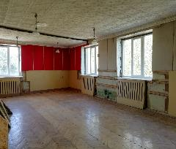 | 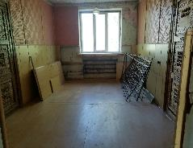 | 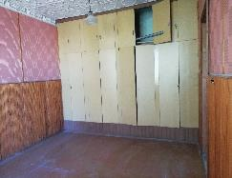
 | 1.2. Объекты, находящиеся в собственности Брестской области
14 | Коммунальное унитарное производственно-строительное предприятие "Брестжилстрой", тел. 92078, 92702 | Коммунальное унитарное производственно-строительное предприятие "Брестжилстрой", тел. 92078, 92702 | Здание мастерской | 123/С-26024 | г. Кобрин, ул. Калинина, 65 | производственное | 1976 |  | 361.30 | 361.30 | 0.2575 |  | Наличие подъездных путей |  | продажа, аренда |  |  |  |  | 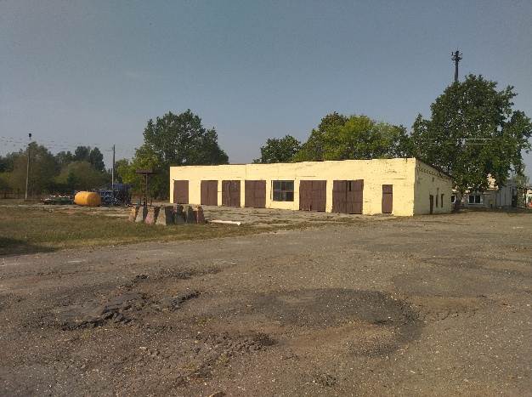
15 | Коммунальное унитарное производственно-строительное предприятие "Брестжилстрой", тел. 92078, 92702 | Коммунальное унитарное производственно-строительное предприятие "Брестжилстрой", тел. 92078, 92702 | Здание механической мастерской | 123/С-26025 | г. Кобрин, ул. Калинина, 63 | производственное | 1994 |  | 812.20 | 812.20 | 0.2894 |  | Наличие подъездных путей |  | продажа, аренда |  |  |  |  | 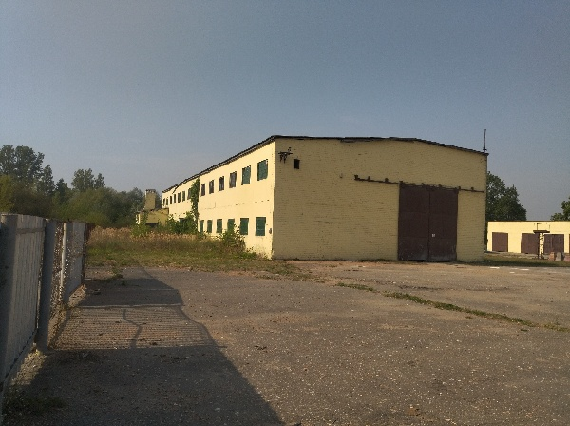
16 | Коммунальное унитарное производственно-строительное предприятие "Брестжилстрой", тел. 92078, 92702 | Коммунальное унитарное производственно-строительное предприятие "Брестжилстрой", тел. 92078, 92702 | Здание по производству профилей КНАУФ | 140/С-33642 | г. Кобрин, ул. Калинина, 61 | производственное | 1968 |  | 244.90 | 244.90 | 0.7177 |  | Наличие подъездных путей |  | продажа, аренда |  |  |  |  | 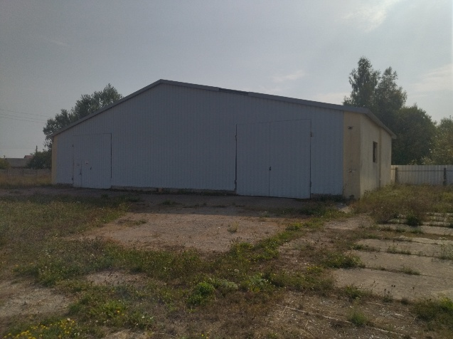
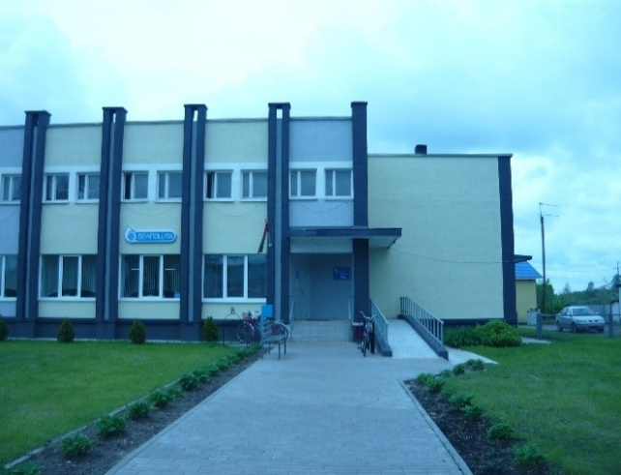
 | 1.3. Объекты республиканской собственности
17 | Брестский филиал РУП "Белпочта", тел. 8(0162) 57 42 87 | Брестский филиал РУП "Белпочта", тел. 8(0162) 57 42 88 | помещения отделения почтовой связи |  | Кобринский район, аг. Дивин, ул. Ленина, 84-1, 123/D-13786 | административное |  | 2024-06-18 | 621.80 | 255.60 |  | Отопление, электроснабжение | Наличие подъездных путей |  | аренда |  |  |  |  | 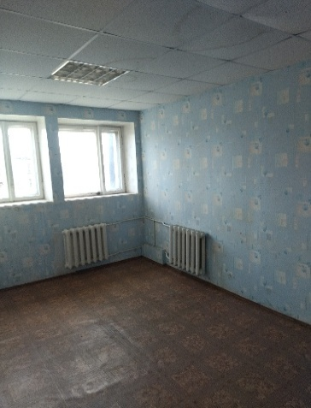 | 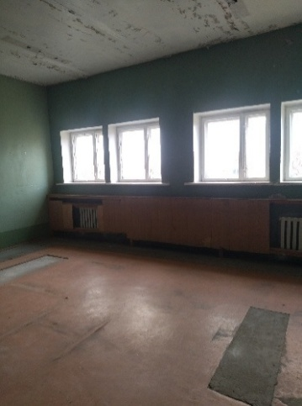
 | 2. Объекты, находящиеся в собственности организаций потребкооперации
18 | Кобринское районное потребительское общество, г. Кобрин, ул. Матросова, 7, 3 02 67 Гапанович Сергей Владимирович | Кобринское районное потребительское общество, г. Кобрин, ул. Матросова, 7, 3 02 67 Гапанович Сергей Владимирович | Здание магазина |  | Кобринский район, Тевельский сельсовет, д. Тевли, ул. Первомайская, 2-2 | торговля | 1959 | 2023 | 171.8 | 171.8 | 0.2037 | электроснабжение | Наличие подъездных путей |  | продажа |  |  |  |  | 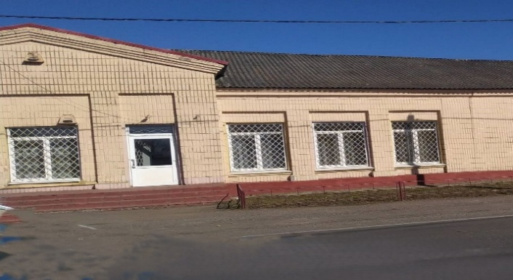
19 | Кобринское районное потребительское общество, г. Кобрин, ул. Матросова, 7, 3 02 67 Гапанович Сергей Владимирович | Кобринское районное потребительское общество, г. Кобрин, ул. Матросова, 7, 3 02 67 Гапанович Сергей Владимирович | помещение магазина |  | Кобринский район, Тевельский сельсовет, д. Тевли, ул. Первомайская, 2-3 | торговля | 1959 | 2003 | 457.50 | 457.50 | 0.2037 | электроснабжение | Наличие подъездных путей |  | продажа |  |  |  |  | 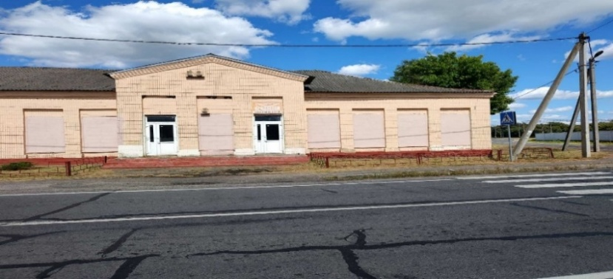
20 | Кобринское районное потребительское общество, г. Кобрин, ул. Матросова, 7, 3 02 67 Гапанович Сергей Владимирович | Кобринское районное потребительское общество, г. Кобрин, ул. Матросова, 7, 3 02 67 Гапанович Сергей Владимирович | Здание магазина |  | Кобринский район, Тевельский сельсовет, д. Острово | торговля | 1981 | 2006 | 132.00 | 132.00 |  | электроснабжение | Наличие подъездных путей |  | продажа |  |  |  |  | 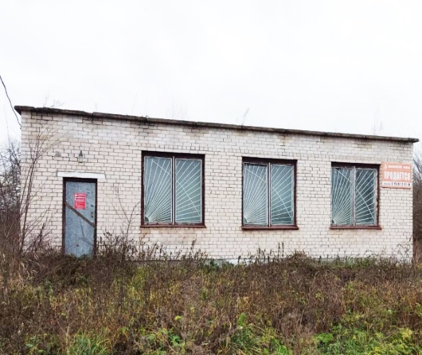
21 | Кобринское районное потребительское общество, г. Кобрин, ул. Матросова, 7, 3 02 67 Гапанович Сергей Владимирович | Кобринское районное потребительское общество, г. Кобрин, ул. Матросова, 7, 3 02 67 Гапанович Сергей Владимирович | Здание магазина |  | Кобринский район, Буховичский сельсовет, д. Минянка,ул. Чкалова, 10А | торговля | 1961 | 2003 | 76.20 | 76.20 | 0.0630 | электроснабжение | Наличие подъездных путей |  | продажа
22 | Кобринское районное потребительское общество, г. Кобрин, ул. Матросова, 7, 3 02 67 Гапанович Сергей Владимирович | Кобринское районное потребительское общество, г. Кобрин, ул. Матросова, 7, 3 02 67 Гапанович Сергей Владимирович | Здание магазина |  | Кобринский район, Городецкий сельсовет, д. Бородичи, ул. Советская,48 | торговля | 1972 | 2013 | 130.00 | 130.00 | 0.0597 | электроснабжение | Наличие подъездных путей |  | продажа |  |  |  |  | 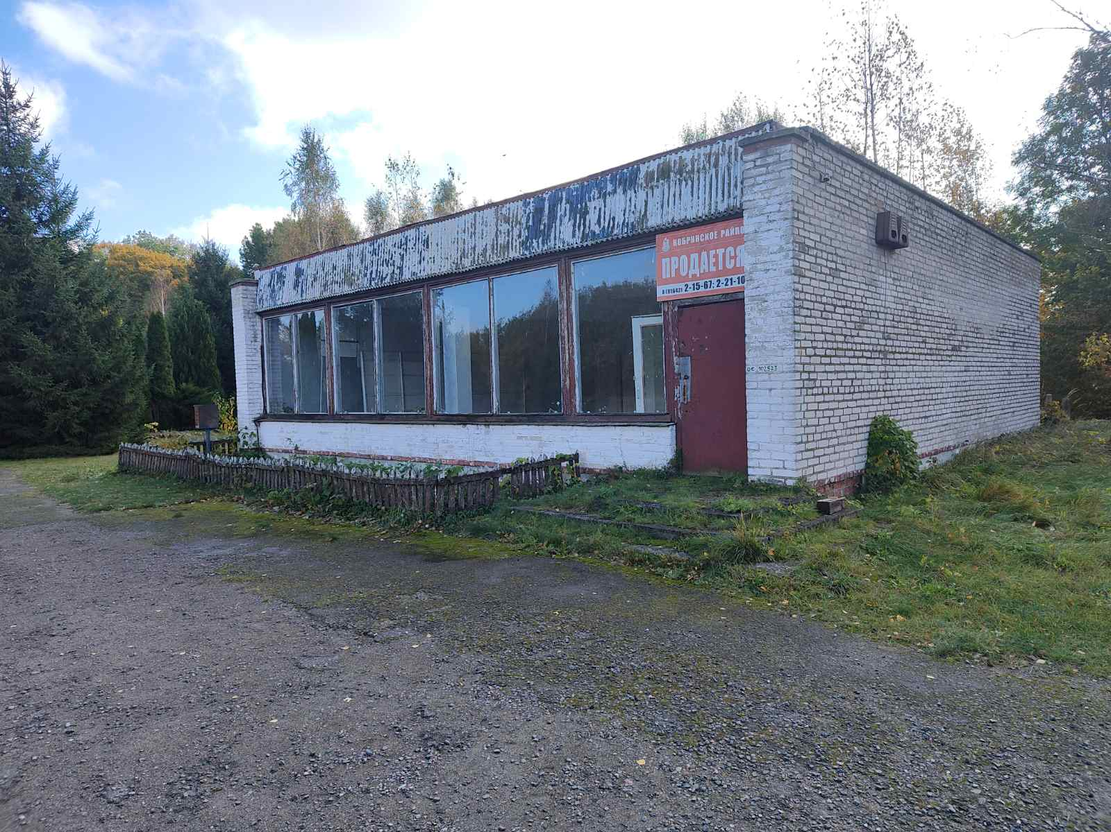
23 | Кобринское районное потребительское общество, г. Кобрин, ул. Матросова, 7, 3 02 67 Гапанович Сергей Владимирович | Кобринское районное потребительское общество, г. Кобрин, ул. Матросова, 7, 3 02 67 Гапанович Сергей Владимирович | Здание магазина |  | Кобринский район, Городецкий сельсовет, д. Мефедовичи, ул.Советская, 48 | торговля | 1972 | 2013 | 140.60 | 140.60 | 0.0508 | электроснабжение | Наличие подъездных путей |  | продажа
24 | Кобринское районное потребительское общество, г. Кобрин, ул. Матросова, 7, 3 02 67 Гапанович Сергей Владимирович | Кобринское районное потребительское общество, г. Кобрин, ул. Матросова, 7, 3 02 67 Гапанович Сергей Владимирович | Здание магазина |  | Кобринский район, Буховичский сельсовет, д. Каменка, ул. Центральная, 46 | торговля | 1971 | 2006 | 74.20 | 74.20 | 0.0608 | электроснабжение | Наличие подъездных путей |  | продажа |  |  |  |  | 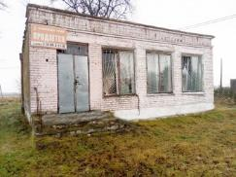
25 | Кобринское районное потребительское общество, г. Кобрин, ул. Матросова, 7, 3 02 67 Гапанович Сергей Владимирович | Кобринское районное потребительское общество, г. Кобрин, ул. Матросова, 7, 3 02 67 Гапанович Сергей Владимирович | Здание магазина |  | Кобринский район, Тевельский сельсовет, д. Лыщики, ул. Центральная, 1Б | торговля | 1975 | 2012 | 23.00 | 23.00 | 0.0576 | электроснабжение | Наличие подъездных путей |  | продажа |  |  |  |  | 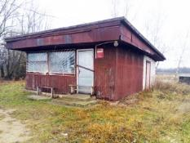
26 | Кобринское районное потребительское общество, г. Кобрин, ул. Матросова, 7, 3 02 67 Гапанович Сергей Владимирович | Кобринское районное потребительское общество, г. Кобрин, ул. Матросова, 7, 3 02 67 Гапанович Сергей Владимирович | Здание магазина |  | Кобринский район, Буховичский сельсовет, д. Стрии, ул. Чкалова, 26А | торговля | 1949 | 2005 | 61.60 | 61.60 | 0.0680 | электроснабжение | Наличие подъездных путей |  | продажа |  |  |  |  | 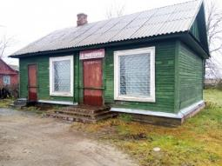
27 | Кобринское районное потребительское общество, г. Кобрин, ул. Матросова, 7, 3 02 67 Гапанович Сергей Владимирович | Кобринское районное потребительское общество, г. Кобрин, ул. Матросова, 7, 3 02 67 Гапанович Сергей Владимирович | Здание магазина |  | Кобринский район, Буховичский сельсовет, д. Лесково, ул. Полевая, 26А | торговля | 1971 | 1999 | 53.90 | 53.90 | 0.0452 | электроснабжение | Наличие подъездных путей |  | продажа |  |  |  |  | 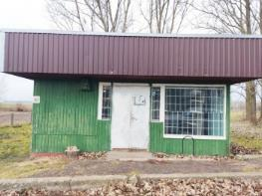
28 | Кобринское районное потребительское общество, г. Кобрин, ул. Матросова, 7, 3 02 67 Гапанович Сергей Владимирович | Кобринское районное потребительское общество, г. Кобрин, ул. Матросова, 7, 3 02 67 Гапанович Сергей Владимирович | Здание магазина |  | Кобринский район, Городецкий сельсовет, аг. Городец, ул. Советская,21А | торговля | 1994 | 2014 | 102.70 | 102.70 | 0.0237 | электроснабжение | Наличие подъездных путей |  | продажа |  |  |  |  | 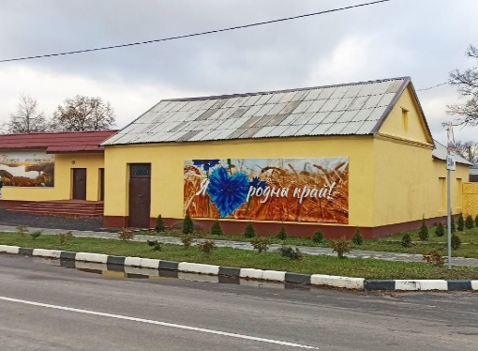
29 | Кобринское районное потребительское общество, г. Кобрин, ул. Матросова, 7, 3 02 67 Гапанович Сергей Владимирович | Кобринское районное потребительское общество, г. Кобрин, ул. Матросова, 7, 3 02 67 Гапанович Сергей Владимирович | Здание хозяйственного магазина |  | Кобринский район, Городецкий сельсовет, аг. Городец, ул. Советская,21 | торговля | 1979 | 2014 | 529.10 | 529.10 | 0.1058 | электроснабжение | Наличие подъездных путей |  | продажа |  |  |  |  | 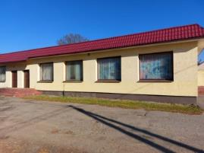
30 | Кобринское районное потребительское общество, г. Кобрин, ул. Матросова, 7, 3 02 67 Гапанович Сергей Владимирович | Кобринское районное потребительское общество, г. Кобрин, ул. Матросова, 7, 3 02 67 Гапанович Сергей Владимирович | Здание промышленного магазина (2 этаж) |  | Кобринский район, Новоселковский сельсовет, аг. Новоселки | торговля | 1970 | 2016 | 210.00 | 210.00 |  | электроснабжение | Наличие подъездных путей |  | продажа |  |  |  |  | 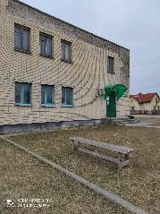
31 | Кобринское районное потребительское общество, г. Кобрин, ул. Матросова, 7, 3 02 67 Гапанович Сергей Владимирович | Кобринское районное потребительское общество, г. Кобрин, ул. Матросова, 7, 3 02 67 Гапанович Сергей Владимирович | Здание магазина |  | Кобринский район, Городецкий сельсовет, д. Демидовщина, ул. Советская, 13 | торговля | 1969 | 2022 | 72.00 | 72.00 | 0.0381 | электроснабжение | Наличие подъездных путей |  | продажа |  |  |  |  | 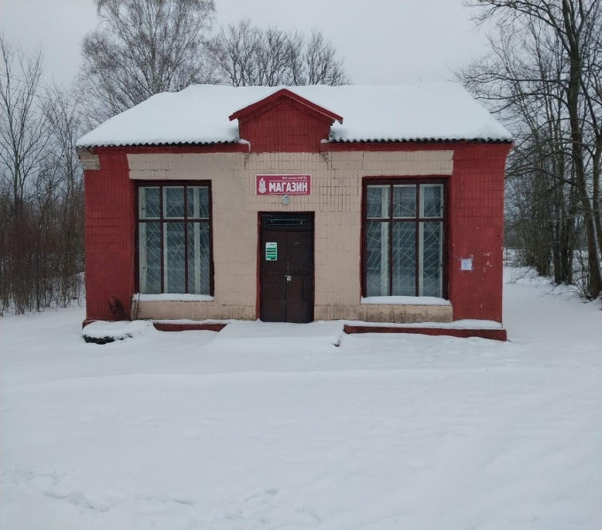
32 | Кобринское районное потребительское общество, г. Кобрин, ул. Матросова, 7, 3 02 67 Гапанович Сергей Владимирович | Кобринское районное потребительское общество, г. Кобрин, ул. Матросова, 7, 3 02 67 Гапанович Сергей Владимирович | Здание магазина |  | Кобринский р-н, Дивинский с/с, д. Клетыще, ул. Первомайская, 32 | торговля |  | 2016 | 99.0 | 99.0 | 0.1052 | электроснабжение | Наличие подъездных путей |  | продажа |  |  |  |  | 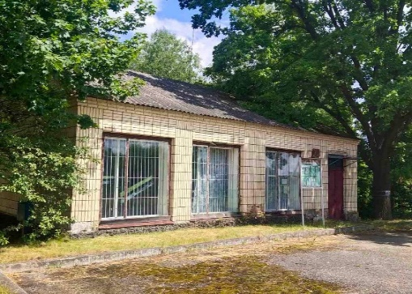
33 | Кобринское районное потребительское общество, г. Кобрин, ул. Матросова, 7, 3 02 67 Гапанович Сергей Владимирович | Кобринское районное потребительское общество, г. Кобрин, ул. Матросова, 7, 3 02 67 Гапанович Сергей Владимирович | Здание магазина |  | Кобринский район, Городецкий сельсовет, д. Грушево, ул. Советская, 47 А | торговля | 1958 | 2022 | 280.9 | 280.9 | 0.1452 | электроснабжение | Наличие подъездных путей |  | продажа |  |  |  |  | 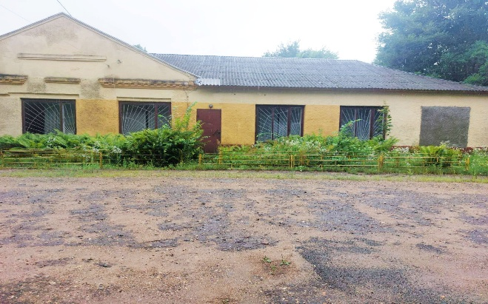
34 | Кобринское районное потребительское общество, г. Кобрин, ул. Матросова, 7, 3 02 67 Гапанович Сергей Владимирович | Кобринское районное потребительское общество, г. Кобрин, ул. Матросова, 7, 3 02 67 Гапанович Сергей Владимирович | Здание магазина |  | Кобринский район, Буховичский сельсовет, д. Береза, ул. Ленина, 41 | торговля | 1959 | 2022 | 105.8 | 105.8 | 0.072 | электроснабжение | Наличие подъездных путей |  | продажа |  |  |  |  | 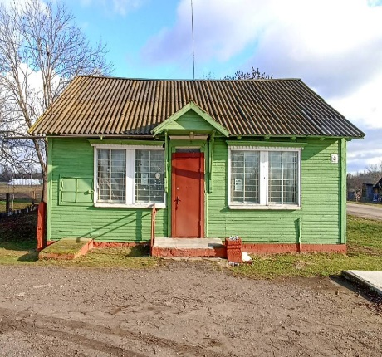
35 | Кобринское районное потребительское общество, г. Кобрин, ул. Матросова, 7, 3 02 67 Гапанович Сергей Владимирович | Кобринское районное потребительское общество, г. Кобрин, ул. Матросова, 7, 3 02 67 Гапанович Сергей Владимирович | Здание магазина |  | Кобринский р-н, Тевельский с/с, д. Девятки, ул. Кобринская, 16 А | торговля | 1964 | 2025 | 143.0 | 143.0 | 0.099 | электроснабжение | Наличие подъездных путей |  | продажа |  |  |  |  | 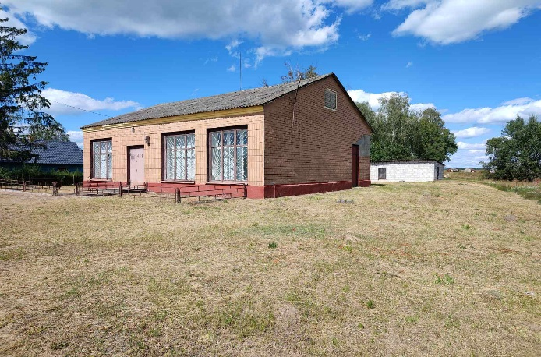
36 | Кобринское районное потребительское общество, г. Кобрин, ул. Матросова, 7, 3 02 67 Гапанович Сергей Владимирович | Кобринское районное потребительское общество, г. Кобрин, ул. Матросова, 7, 3 02 67 Гапанович Сергей Владимирович | Здание магазина |  | Кобринский р-н, Дивинский с/с, д. Борисовка, ул. Советская, 14 А | торговля |  | 2021 | 203.8 | 203.8 | 0.1263 | электроснабжение | Наличие подъездных путей |  | продажа |  |  |  |  | 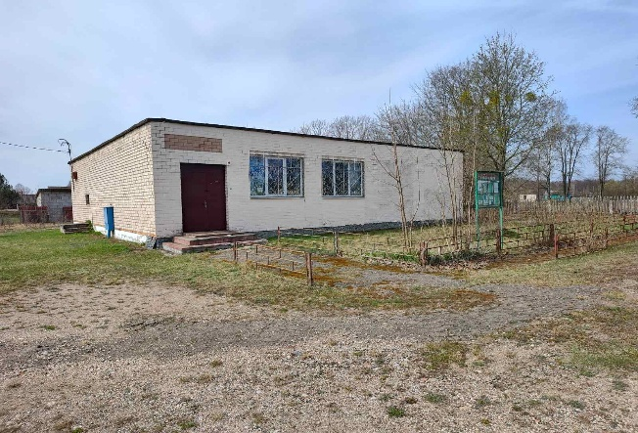
37 | Кобринское районное потребительское общество, г. Кобрин, ул. Матросова, 7, 3 02 67 Гапанович Сергей Владимирович | Кобринское районное потребительское общество, г. Кобрин, ул. Матросова, 7, 3 02 67 Гапанович Сергей Владимирович | Здание магазина |  | Брестская обл., Кобринский р-н, Хидринский с/с, д. Плоское, ул. Кольцевая, 4 | торговля | 1971 | 2025 | 131.2 | 131.2 | 0.044 | электроснабжение | Наличие подъездных путей |  | продажа |  |  |  |  | 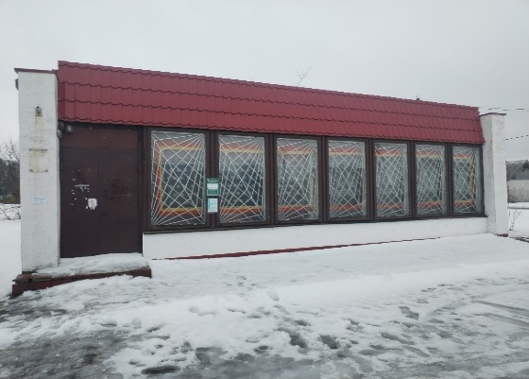
38 | Кобринское районное потребительское общество, г. Кобрин, ул. Матросова, 7, 3 02 67 Гапанович Сергей Владимирович | Кобринское районное потребительское общество, г. Кобрин, ул. Матросова, 7, 3 02 67 Гапанович Сергей Владимирович | Здание магазина |  | Брестская обл., Кобринский р-н, Повитьевский с/с, аг. Повитье, ул. Школьная, 6 | торговля | 1968 | 2017 | 289.6 | 289.6 | 0.0962 | электроснабжение | Наличие подъездных путей |  | аренда |  |  |  |  | 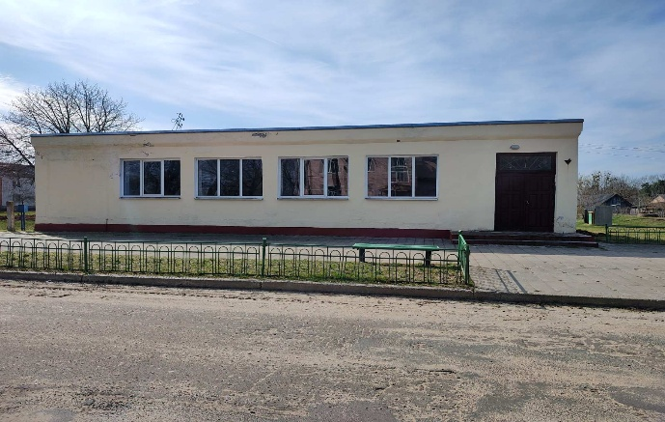
39 | Кобринское районное потребительское общество, г. Кобрин, ул. Матросова, 7, 3 02 67 Гапанович Сергей Владимирович | Кобринское районное потребительское общество, г. Кобрин, ул. Матросова, 7, 3 02 67 Гапанович Сергей Владимирович | Здание заготовительного магазина |  | Брестская обл., Кобринский р-н, Повитьевский с/с, аг. Дивин, ул. Ленина | торговля | 1984 | 2011 | 187.0 | 187.0 |  | электроснабжение | Наличие подъездных путей |  | продажа |  |  |  |  | 

 |  | Крестьянское (фермерское) хозяйство "Золотая тройка" ищет потенциальных покупателей на следующее недвижимое имущество, расположенное по адресу: Кобринский район, Остромичский сельсовет, дер. Шеметовка, ул. Коммунистическая, 28: здание столовой инв. № 123/С-25324 площадью 159,2 кв. м. ( одноэтажное, водопроводная сеть, канализационная сеть, электрическая сеть, фундамент бетонный, стены кирпичные, перекрытия деревянные, крыша - асбестоцементный волнистый лист, полы- деревянные, керамическая плитка, окна и двери - деревянные), здание сарая инв. № 123/С-25327 площадью 26,0 кв. м. (одноэтажное, электроснабжение, фундамент бетонный, стены кирпичные, перегородки кирпичные, крыша - шифер, полы- бетонные, двери - деревянные), расположено на земельном участке под кадастровым номером 124385010101000114 площадью 0,1572 га. По интересующим вопросам обращаться по телефону: +375 29 638 67 95







 |  | Гражданин РБ ищет потенциальных покупателей на комплекс из 10 зданий общей площадью 2770,20 кв.м., расположенных на земельном участке с кадастровым номером 124381201101000114 площадью 4,7825 га. по адресу: Кобринский район, Городецкий сельсовет, аг. Городец, ул. Революционная, 2Б. Информация о продаже размещена на kufar.by и realt.by По интересующим вопросам обращаться по телефону: +375 29 278-55-67, +375 29 304-90-71

